DIMENSION REPORT
TITLE |  | DIMENSION TEST REPORT |  |  |  |  |  |  |  | RESULT
CUSTOMER |  | 마이크로원 |  |  |  |  | PROJECT NAME |  |  | 스위칭모드전원장치_72kW_80kV_900mA_마이크로원
ITEM NO |  | PSEP-8585KDE |  |  | SERIAL NO |  | EP20-8585KDE-002 |  |  | DATE OF PREPARATION
ITEM NAME |  | 스위칭모드전원장치 |  |  |  |  |  |  |  | QUANTITY |  | 1
PREPARED BY |  | 윤준여 |  | CHECKED BY |  | - |  | CHECKED BY |  | 조수범 |  | APPROVED BY | 조광원
TestNO | Parameter |  |  | Test Condition |  |  |  |  | Symbol | Design Value | Tolerance | Meas. Value | Unit | Result
1 | DM : 치수 측정 |  |  | 측정 치수가 허용 공차 이내에 들어 올 것 |  |  |  |  | A | 1300 | 4 | 1300 | mm | PASS
2 | DM : 치수 측정 |  |  | 측정 치수가 허용 공차 이내에 들어 올 것 |  |  |  |  | B | 1700 | 4 | 1700 | mm | PASS
3 | DM : 치수 측정 |  |  | 측정 치수가 허용 공차 이내에 들어 올 것 |  |  |  |  | C | 1630 | 4 | 1632 | mm | PASS
4 | DM : 치수 측정 |  |  | 측정 치수가 허용 공차 이내에 들어 올 것 |  |  |  |  | D | 800 | 3 | 801 | mm | PASS
5 | DM : 치수 측정 |  |  | 측정 치수가 허용 공차 이내에 들어 올 것 |  |  |  |  | E | 947 | 3 | 946 | mm | PASS
6 | DM : 치수 측정 |  |  | 측정 치수가 허용 공차 이내에 들어 올 것 |  |  |  |  | F | 855 | 3 | 856 | mm | PASS
7 | DM : 치수 측정 |  |  | 측정 치수가 허용 공차 이내에 들어 올 것 |  |  |  |  | G | 556 | 3 | 555 | mm | PASS
이하 여백

NOTE |  |  | 1. STANDARD : KS B ISO13920 General tolerances for welded constructions, B Class - National foreword : ISO/DIS 463, prEN ISO 1101, ISO 3599, ISO 6906, ISO 8015 - Previous editions : DIN 8570-1, DIN 8570-3, DIN 25029

 |  |  | 길이 | 2~30 | 30~120 | 120~ 400 | 400~ 1000 | 1000~ 2000 | 2000~ 4000 | 4000~ 8000 | 8000~ 12000 | 12000~ 16000 | 20000~ | 단위
 |  |  | 허용공차 | ±1 | ±2 | ±2 | ±3 | ±4 | ±6 | ±8 | ±10 | ±12 | ±16 | mm
 |  |  | ※ DM : DIMENSION, FC : FUNCTION(NO LOAD TEST), LK : LEAKAGE TEST(WATER FLOODING & AIR TIGHTNESS), IR : INSULATION RESISTANCE, WITHSTAND VOLTAGE TEST, PF : PERFORMANCE(LOAD TEST), PR : PRESSURE TEST, NV : NOISE, VIBRATION, TEMPERATURE RISE, PP : PAINTING, VI : APPEARANCE, TYPE, MODEL, WELDING, VISUAL

FUNCTION REPORT
TITLE |  | FUNCTION & PERFORMANCE TEST REPORT |  |  |  |  |  |  | RESULT
CUSTOFCR |  | 마이크로원 |  |  |  | PROJECT NAME |  |  | 스위칭모드전원장치_72kW_80kV_900mA_마이크로원
MODEL NO |  | PSEP-8585KDE |  | SERIAL NO |  | EP20-8585KDE-002 |  |  | DATE OF PREPARATION |  |  | 2020-09-10
ITEM NAME |  | 스위칭모드전원장치 |  |  |  |  |  |  | QUANTITY |  | 1
PREPARED BY |  | 윤준여 | CHECKED BY |  | - |  | CHECKED BY |  | 조수범 |  | APPROVED BY |  | 조광원
TestNO | Parameter |  | Test Condition |  |  |  | Low Limit | High Limit | Set data | Display | Meas. Data | Delta Diff. | Unit | Result
1 | IR : Insulation Resistance |  | R-접지 간의 절연 저항 측정 (at DC 1,000V) |  |  |  | 0.5 | OL |  |  | OL |  | MΩ | PASS
2 | IR : Insulation Resistance |  | S-접지 간의 절연 저항 측정 (at DC 1,000V) |  |  |  | 0.5 | OL |  |  | OL |  | MΩ | PASS
3 | IR : Insulation Resistance |  | T-접지 간의 절연 저항 측정 (at DC 1,000V) |  |  |  | 0.5 | OL |  |  | OL |  | MΩ | PASS
4 | FC : EXT D.IN1 Run/Stop 접점 Test |  | Opened: STOP Closed: RUN |  |  |  |  |  |  | Active |  |  |  | PASS
5 | FC : EXT D.IN2 Run/Stop 접점 Test |  | Opened: Normal condition Closed: Emergency Stop |  |  |  |  |  |  | Active |  |  |  | PASS
6 | FC : EXT D.IN3 Oil Shortage Fault Test |  | Opened : Oil shortage fault Closed : Normal condition |  |  |  |  |  |  | Active |  |  |  | PASS
7 | FC : EXT D.OUT1 Fault 접점 |  | Opened : Normal Condition Closed : FAULT |  |  |  |  |  |  | Active |  |  |  | PASS
8 | FC : EXT D.OUT2 Run/Stop 접점 Test |  | Opened: STOP Closed: RUN |  |  |  |  |  |  | Active |  |  |  | PASS
9 | FC : A.OUT_CH1 전압 4~20mA ANALOG 출력 |  | 출력 | 0 | 500 | 1000 |  |  |  | Active |  |  | kV | PASS
 |  |  | A.OUT | 4 | 12 | 20 |  |  |  |  |  |  | mA
10 | FC : A.OUT_CH2 전류 4~20mA ANALOG 출력 |  | 출력 | 0 | 40 | 85 |  |  |  | Active |  |  | mA | PASS
 |  |  | A.OUT | 4 | 11.53 | 20 |  |  |  |  |  |  | mA
11 | FC : Communication Test (RS-485, MODBUS RTU) |  | 정상 동작 할 것 |  |  |  |  |  |  | Active |  |  |  | PASS
12 | FC : 출력 전압 Calibration |  | 표시값과 측정값의 오차가 5% 이내 일 것(at 80kV) |  |  |  | 76.2 | 84.0 | Gain= -4 | 80.0 | 79.96 | -0.04 | kV | PASS
 |  |  |  |  |  |  |  |  | Offset= 0
13 | FC : 출력 전류 Calibration |  | 표시값과 측정값의 오차가 5% 이내 일 것(at 900mA) |  |  |  | 857.1 | 945.0 | Gain= -216 | 900.0 | 898.8 | -1.2 | mA | PASS
 |  |  |  |  |  |  |  |  | Offset= 0
14 | FC : 출력 전압 Load Test |  | 출력 전압이 정상적으로 Feedback 될 것 |  |  |  | 78.4 | 81.6 | 80.0 | 79.99 |  | 0.01 | kV | PASS
15 | FC : 출력 전류 Load Test |  | 출력 전류가 정상적으로 Feedback 될 것 |  |  |  | 882.4 | 918.0 | 900.0 | 899.9 |  | 0.1 | mA | PASS
16 | FC : UVP Fault Test |  | 설정한 Fault Level에서 정상 동작 할 것 |  |  |  |  |  |  | Active |  |  |  | PASS
NOTE |  | ※ DM : DIMENSION, FC : FUNCTION(NO LOAD TEST), LK : LEAKAGE TEST(WATER FLOODING & AIR TIGHTNESS), IR : INSULATION RESISTANCE, WITHSTAND VOLTAGE TEST, PF : PERFORMANCE(LOAD TEST), PR : PRESSURE TEST, NV : NOISE, VIBRATION, TEMPERATURE RISE, PP : PAINTING, VI : APPEARANCE, TYPE, MODEL, WELDING, VISUAL
TITLE |  | FUNCTION & PERFORMANCE TEST REPORT |  |  |  |  |  |  | RESULT
CUSTOFCR |  | 마이크로원 |  |  |  | PROJECT NAME |  |  | 스위칭모드전원장치_72kW_80kV_900mA_마이크로원
MODEL NO |  | PSEP-8585KDE |  | SERIAL NO |  | EP20-8585KDE-002 |  |  | DATE OF PREPARATION |  |  | 2020-09-10
ITEM NAME |  | 스위칭모드전원장치 |  |  |  |  |  |  | QUANTITY |  | 1
PREPARED BY |  | 윤준여 | CHECKED BY |  | - |  | CHECKED BY |  | 조수범 |  | APPROVED BY |  | 조광원
Test NO | ParaFCter |  | Test Condition |  |  |  | Low Limit | High Limit | Set data | Display | Meas. Data | Delta Diff. | Unit | Result
17 | FC : OVP Fault Test |  | 설정한 Fault Level에서 정상 동작 할 것 |  |  |  |  |  |  | Active |  |  |  | PASS
18 | FC : OCP Fault Test |  | 설정한 Fault Level에서 정상 동작 할 것 |  |  |  |  |  |  | Active |  |  |  | PASS
19 | FC : OTP Fault Test |  | 설정한 Fault Level에서 정상 동작 할 것 |  |  |  |  |  |  | Active |  |  |  | PASS
20 | FC : Vo Spark Test |  | LCD에 Spark Counting 확인 ※ Graph 첨부 할 것 |  |  |  |  |  |  | Active |  |  |  | PASS
21 | FC : IE Mode Test |  | 정상 동작 할 것 ※ Graph 첨부 할 것 |  |  |  |  |  |  | Active |  |  |  | PASS
22 | FC : 효율 측정 |  | Full 출력 중 90% 이상일 것 |  |  |  | 90.0 |  |  | 92.6 |  |  |  | PASS
23 | FC : PF 측정 |  | Full 출력 중 0.90 이상일 것 |  |  |  | 0.90 |  |  | 0.95 |  |  |  | PASS
24 | FC : Aging Test |  | Full 출력으로 온도 포화시까지 연속 운전 정상 동작 할 것(at 실내 온도) |  |  |  |  |  |  | Active |  |  |  | PASS
25 | ETC : DSP SW Ver |  | DSP Software Version 기록 |  |  |  |  |  |  |  |  |  |  | 2.5
26 | ETC : EPLD SW Ver |  | EPLD Software Version 기록 |  |  |  |  |  |  |  |  |  |  | 0.9
27 | ETC : LCD SW Ver |  | LCD Software Version 기록 |  |  |  |  |  |  |  |  |  |  | 0.16
Spark Test Graph |  |  |  |  |  |  | IE Mode Test Graph
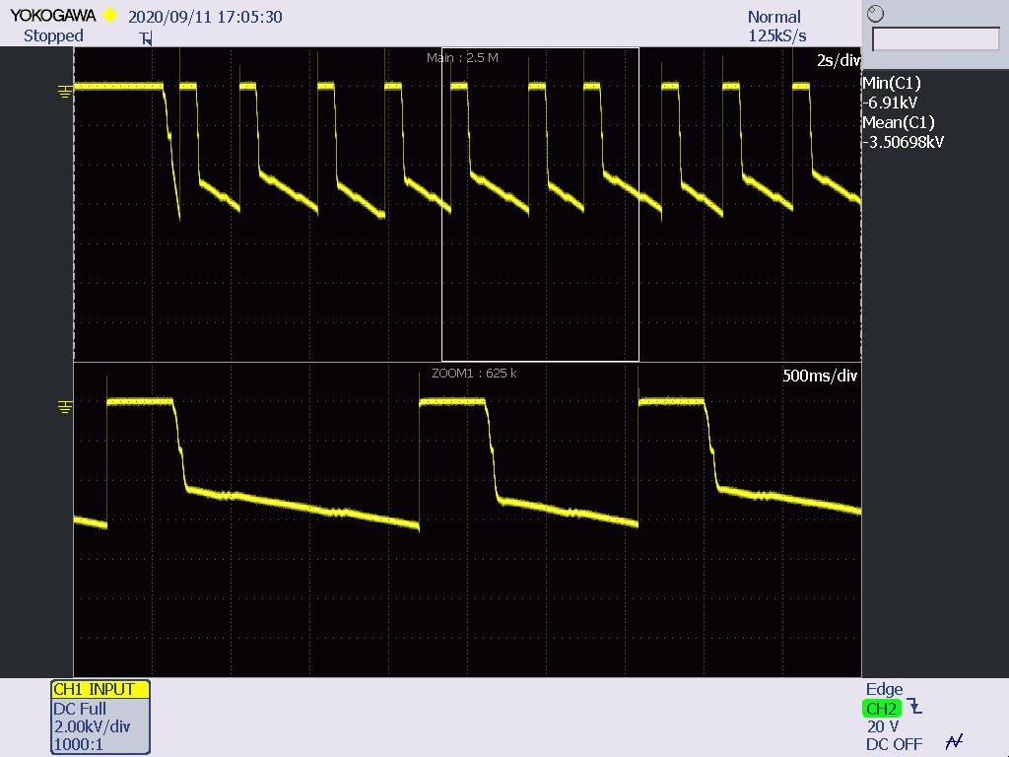 |  |  |  |  |  |  | 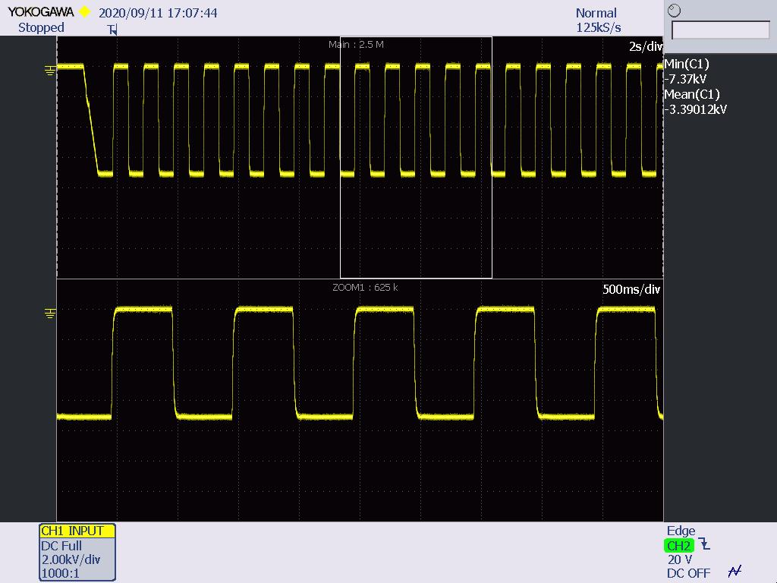

NOTE |  | ※ DM : DIMENSION, FC : FUNCTION(NO LOAD TEST), LK : LEAKAGE TEST(WATER FLOODING & AIR TIGHTNESS), IR : INSULATION RESISTANCE, WITHSTAND VOLTAGE TEST, PF : PERFORMANCE(LOAD TEST), PR : PRESSURE TEST, NV : NOISE, VIBRATION, TEMPERATURE RISE, PP : PAINTING, VI : APPEARANCE, TYPE, MODEL, WELDING, VISUAL

AGING DATA
TITLE |  | AGING DATA
CUSTOMER |  | 마이크로원 |  |  |  |  | PROJECT NAME |  | 스위칭모드전원장치_72kW_80kV_900mA_마이크로원
MODEL NO |  | PSEP-8585KDE |  |  | SERIAL NO |  | EP20-8585KDE-002 |  | DATE OF PREPARATION |  | 2020-09-10
ITEM NAME |  | 스위칭모드전원장치 |  |  |  |  |  |  | QUANTITY | 1
PREPARED BY |  | 윤준여 |  | CHECKED BY |  | - |  | CHECKED BY | 조수범 | APPROVED BY |  | 조광원

운전 DATA
구분 | 시간 | Po(kW) | Io(mA) | Vo(kV)
시작 | 22:00:00 | 72 | 900 | 80
종료 | 4:30:00

절연유 및 상온 측정 온도
측정온도(℃)
Time | 상온 | 절연유 | △t | 상승폭 (90min)
0min | 26.5 | 24.9 | 1.6 | -
30min | 26.1 | 29 | 2.9 | -
60min | 25.4 | 32.6 | 7.2 | -
90min | 25.4 | 36.6 | 11.2 | 9.6
120min | 25.5 | 39.2 | 13.7 | 10.8
150min | 25.7 | 42.1 | 16.4 | 9.2
180min | 25.8 | 44.1 | 18.3 | 7.1
210min | 25.6 | 45.8 | 20.2 | 6.5
240min | 25.5 | 46.8 | 21.3 | 4.9
270min | 25.8 | 47.7 | 21.9 | 3.6
300min | 26.1 | 48.7 | 22.6 | 2.4
330min | 26 | 49.2 | 23.2 | 1.9
360min | 26.3 | 49.8 | 23.5 | 1.6
390min | 26.4 | 50.1 | 23.7 | 1.1
420min | 26.2 | 50.6 | 24.4 | 1.2
450min | 26.6 | 51 | 24.4 | 0.9
480min | 26.8 | 51.5 | 24.7 | 1.0
510min | 26.4 | 51.9 | 25.5 | 1.1
상온대비 절연유 △t
540min | 26.6 | 52.1 | 25.5 | 1.1
570min | 26.7 | 52.3 | 25.6 | 0.9

